手順書
操作手順書 |  |  |  |  | 作成日時：2019/10/11-13:12:22

 | １．操作環境

 |  |  | シナリオファイル名 | C:\Users\Administrator\Desktop\動作確認手順\FBデータ取込.winsnr

 | ２．操作手順

 |  | ２．１．シナリオ：FBデータ取込
 |  |  | ２．１．１． [FBデータ取込 ]ウィンドウ |  |  | 確認日 | 結果
 |  |  | 画面 | 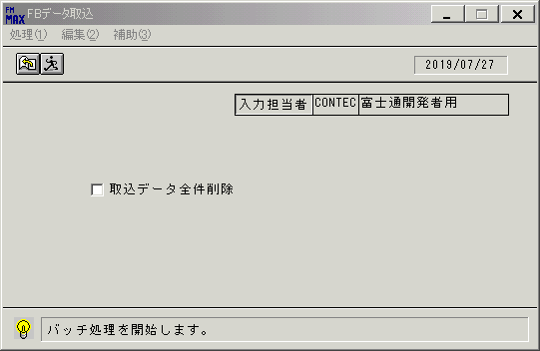
 |  |  | 操作内容 | 「FBデータ取込 」ウィンドウを初期表示します。「実行」ボタンをクリックします。

 |  |  | ２．１．２． [FBデータ取込 ]ウィンドウ - [FBデータ取込 ]ウィンドウ |  |  | 確認日 | 結果
 |  |  | 画面 | 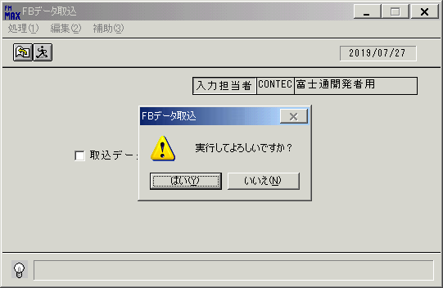
 |  |  | 操作内容 | 「はい」ボタンをクリックします。

 |  |  | ２．１．３． [デスクトップ]ウィンドウ - [ファイルを開く ]ウィンドウ |  |  | 確認日 | 結果
 |  |  | 画面 | 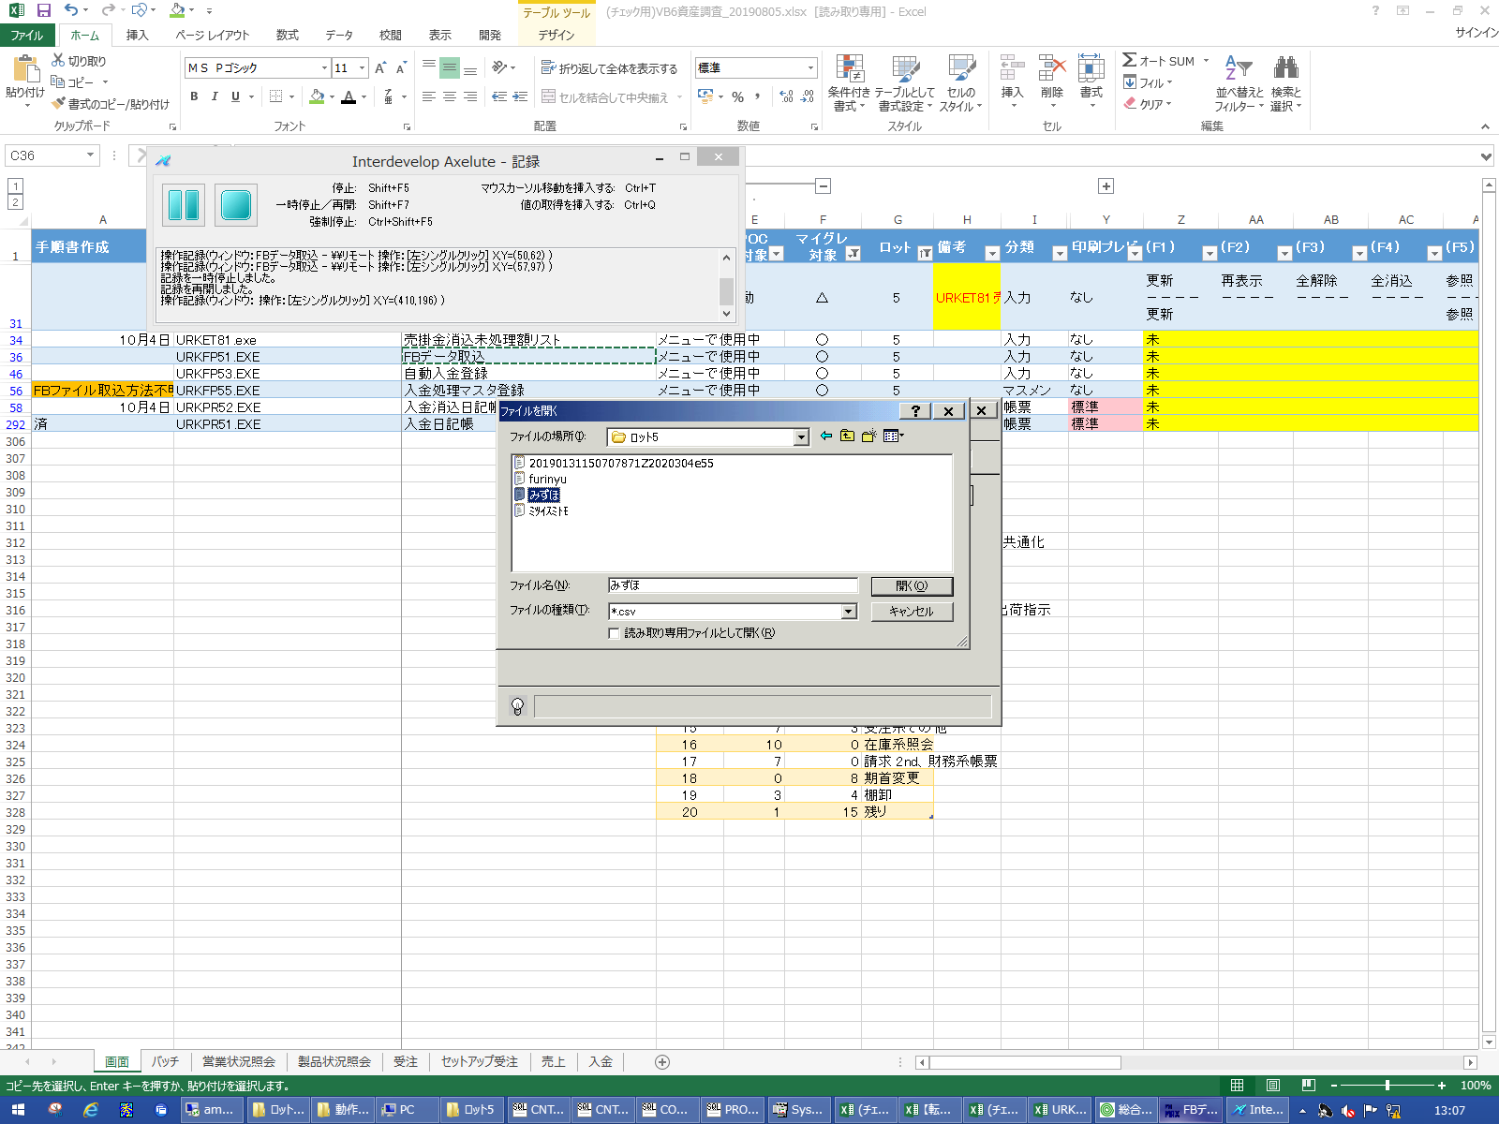
 |  |  | 操作内容 | 「ファイル名」を入力し、「開く」ボタンをクリックします。

 |  |  | ２．１．４． [FBデータ取込 ]ウィンドウ - [FBデータ取込 ]ウィンドウ |  |  | 確認日 | 結果
 |  |  | 画面 | 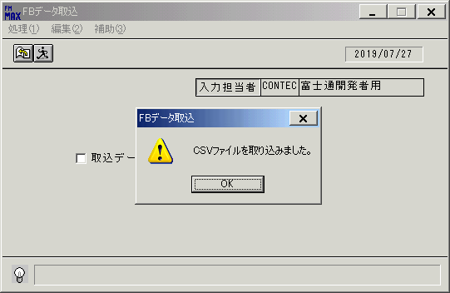
 |  |  | 操作内容 | 「OK」ボタンをクリックします。

 |  |  | ２．１．５． [FBデータ取込 ]ウィンドウ - [FBデータ取込 ]ウィンドウ |  |  | 確認日 | 結果
 |  |  | 画面 | 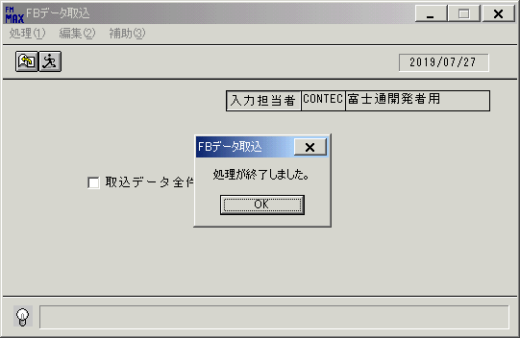
 |  |  | 操作内容 | 「OK」ボタンをクリックします。

 |  |  | ２．１．６． [FBデータ取込 ]ウィンドウ |  |  | 確認日 | 結果
 |  |  | 画面 | 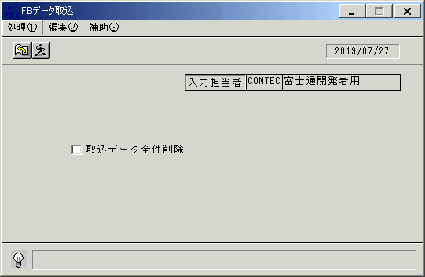
 |  |  | 操作内容 | 処理(1)メニューをクリックします。

 |  |  | ２．１．７． [FBデータ取込 ]ウィンドウ - []ウィンドウ |  |  | 確認日 | 結果
 |  |  | 画面 | 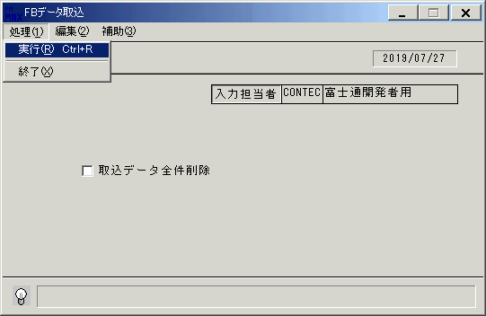
 |  |  | 操作内容 | 「実行」をクリックします。

 |  |  | ２．１．８． [FBデータ取込 ]ウィンドウ - [FBデータ取込 ]ウィンドウ |  |  | 確認日 | 結果
 |  |  | 画面
 |  |  | 操作内容 | 「はい」ボタンをクリックします。

 |  |  | ２．１．９． [デスクトップ]ウィンドウ - [ファイルを開く ]ウィンドウ |  |  | 確認日 | 結果
 |  |  | 画面 | 
 |  |  | 操作内容 | 「ファイル名」を入力し、「開く」ボタンをクリックします。

 |  |  | ２．１．１０． [FBデータ取込 ]ウィンドウ - [FBデータ取込 ]ウィンドウ |  |  | 確認日 | 結果
 |  |  | 画面
 |  |  | 操作内容 | 「OK」ボタンをクリックします。

 |  |  | ２．１．１１． [FBデータ取込 ]ウィンドウ - [FBデータ取込 ]ウィンドウ |  |  | 確認日 | 結果
 |  |  | 画面
 |  |  | 操作内容 | 「OK」ボタンをクリックします。

 |  |  | ２．１．１２． [ロット5]ウィンドウ - [項目ビュー]一覧 |  |  | 確認日 | 結果
 |  |  | 画面 | 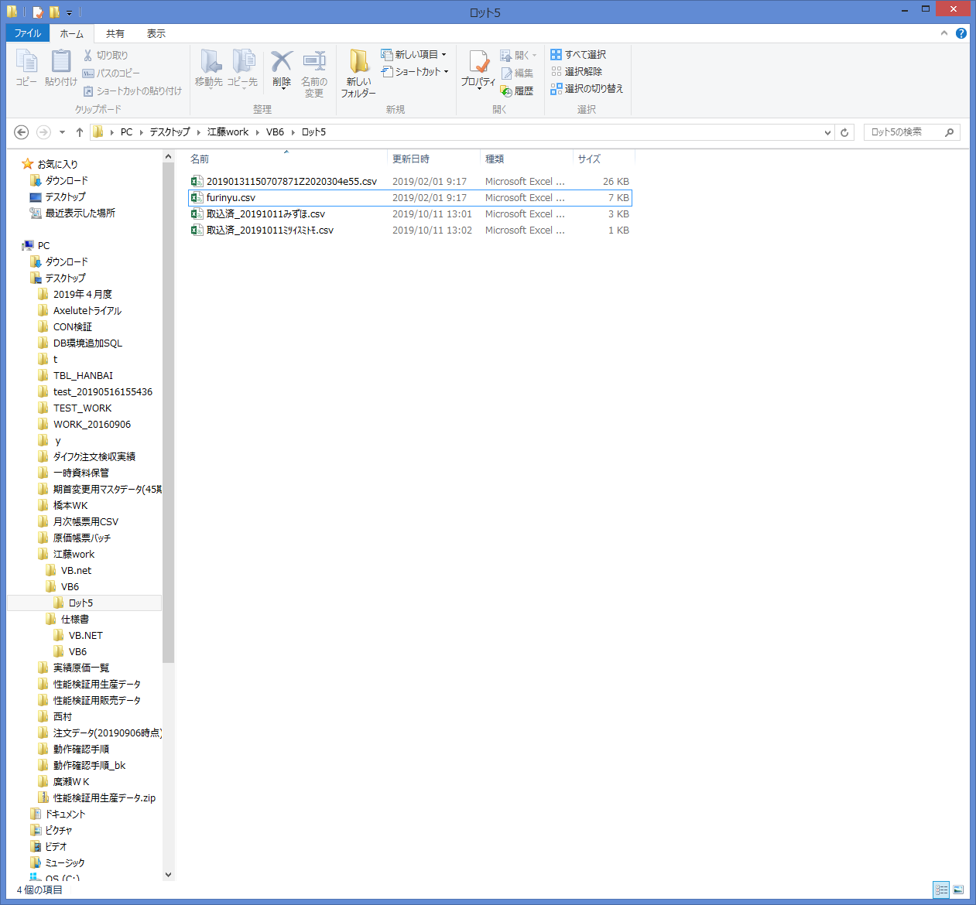
 |  |  | 操作内容 | アップロードしたファイルの先頭に「取込済_(年月日)」が着いていれば成功です。

